상품제안서
밀레 친환경 2단자동+ 3단7K완전자동 우산세트 | 상품코드: F22422

 |  |  |  |  |  |  | 02-412-0044 | www.easy1.co.kr
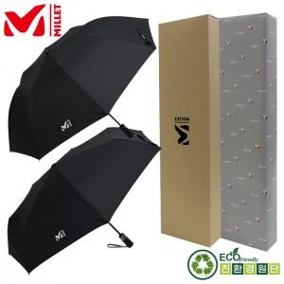

【상세/제작정보】 | ** 자수인쇄,쇼핑백 별도문의

【인쇄/포장옵션】 | 실크, 자수, 스티커 / 쇼핑백

【공급단가】 | 수량 | 100~ | 300~ | 500~ | 1,000~ | 3,000~
*VAT별도 | 단가 | 24,970원 | 24,050원 | 23,120원 | 22,200원 | 21,640원

【상품 URL】 | https://dev.easy1.co.kr:443/src/goods_detail.php?gdno=22422

